스킬UI(팝업)
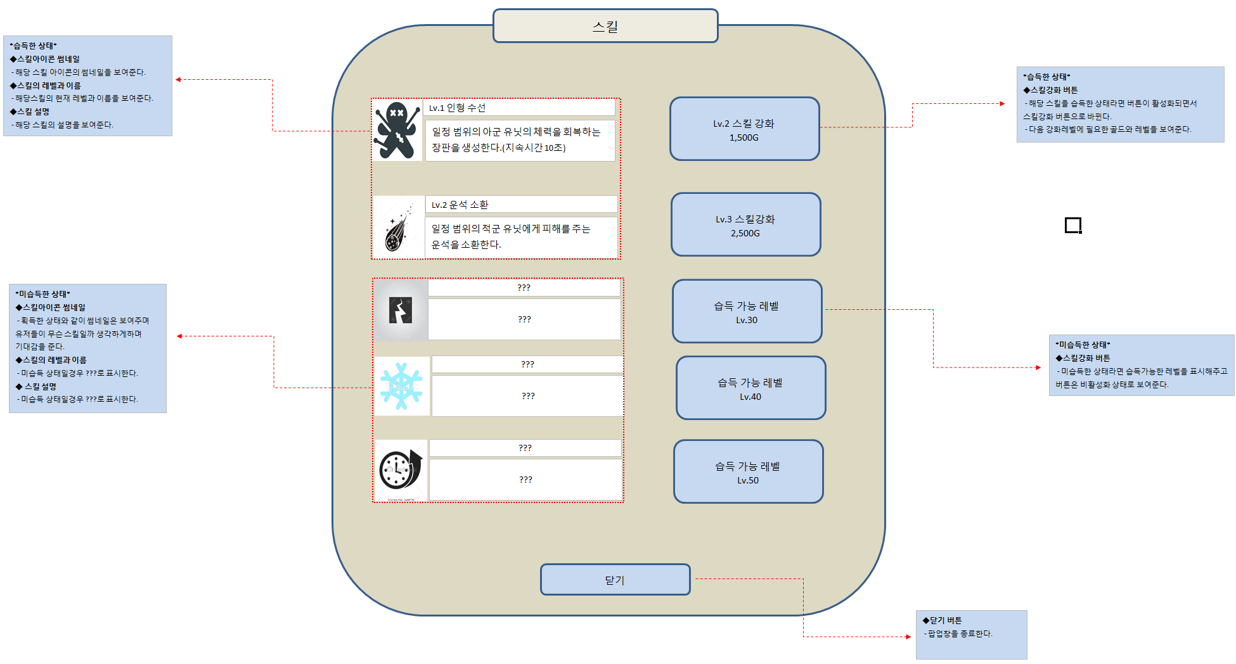
■스킬UI

1.스킬창UI

